Bond
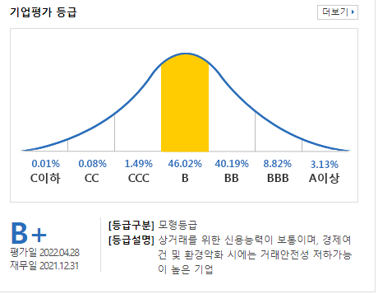
Bloomberg Template
Bond Yield - 수동 입력

[금융투자협회] 시가평가 - 채권시가평가기준수익률 - (조회일=기준일) 선택 - 엑셀 추출 - 회사채 I, 무보증, 만기에 맞는 내역 값복사 붙여넣기
(Source: http://www.kofiabond.or.kr)
기준일: | 2022년 9월 30일

종류 | 종류명 | 신용등급 | 3월 | 6월 | 9월 | 1년 | 1년 | 2년 | 2년 | 3년 | 5년 | * | 20년
 |  |  |  |  |  |  | 6월 |  | 6월 |  |  | 10년
회사채 I (공모사채) | 무보증 | AAA | 3.440 | 3.934 | 4.336 | 4.595 | 4.895 | 5.091 | 5.108 | 5.122 | 5.113 | 4.993
 |  | AA+ | 3.520 | 4.007 | 4.397 | 4.647 | 4.939 | 5.143 | 5.169 | 5.187 | 5.181 | 5.101
 |  | AA0 | 3.553 | 4.041 | 4.433 | 4.679 | 4.974 | 5.182 | 5.203 | 5.228 | 5.230 | 5.475
 |  | AA- | 3.581 | 4.065 | 4.458 | 4.710 | 5.011 | 5.233 | 5.258 | 5.280 | 5.332 | 5.817
 |  | A+ | 3.757 | 4.231 | 4.629 | 4.865 | 5.151 | 5.355 | 5.382 | 5.431 | 5.719 | 6.248
 |  | A0 | 3.905 | 4.382 | 4.792 | 5.037 | 5.329 | 5.547 | 5.586 | 5.714 | 6.148 | 6.712
 |  | A- | 4.130 | 4.618 | 5.039 | 5.299 | 5.603 | 5.890 | 5.987 | 6.159 | 6.732 | 7.226
 |  | BBB+ | 4.749 | 5.548 | 6.268 | 6.704 | 7.380 | 8.123 | 8.430 | 8.717 | 8.814 | 8.879
 |  | BBB0 | 5.123 | 6.044 | 6.842 | 7.383 | 8.189 | 9.070 | 9.463 | 9.761 | 9.870 | 9.998
 |  | BBB- | 5.798 | 6.841 | 7.772 | 8.370 | 9.304 | 10.228 | 10.695 | 11.133 | 11.286 | 11.427

[KISLINE] isky - 우측 KISLINE 바로가기 - 평가대상회사 검색 - 기업평가등급 더보기 - 기준일이 속하는 평가등급 화면 캡쳐 - 붙여넣기 & 수기 입력
(Source: www.kisline.com)
기준일: | 2022년 9월 30일
평가등급: | B+

화면 캡쳐하여 붙여넣기

